상품제안서
스마트 멀티 UV-C 살균소독기 | 상품코드: F16089

 |  |  |  |  |  |  | 02-412-0044 | www.easy1.co.kr
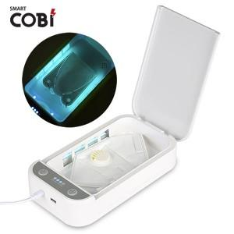

【상세/제작정보】 | 6.5인치 스마트폰까지 사용가능한 멀티 살균 소독기

【인쇄/포장옵션】 | 실크, 레이저, 풀칼라 / 포장지포장

【공급단가】 | 수량 | 25~ | 100~ | 300~ | 500~ | 1,000~
*VAT별도 | 단가 | 25,650원 | 24,700원 | 23,750원 | 22,800원 | 22,230원

【상품 URL】 | http://www.easy1.co.kr/src/goods_detail.php?gdno=16089

